Sheet1
全封闭驾驶式扫地机采购项目预算表

配置地点：城南站场
序号 | 名称 | 款式图片 | 规格型号 | 技术参数 | 单 位 | 数 量 | 预算单价（元） | 金额 （元） | 备注

1 | 全封闭驾驶式扫地机 | 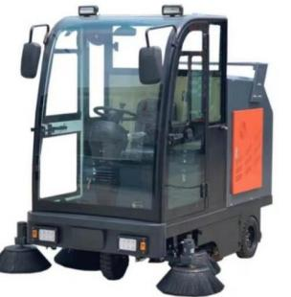 | CL-MJN-2100D | 参数要求: (1)清扫宽度可达2000mm。 (2)驾驶室采用铝合金材料，双边门设计。 (3)垃圾箱容量200L。 (4)动力电池4*12V*100AH。 (5)轮胎为实心橡胶胎。 (6)外形尺寸:2300x2000x2100。 | 台 | 1 | 46800 | 46800 | 含税含运费，赠送边刷 4 个
合计人民币大写： |  |  | 肆万陆仟捌佰元 |  |  |  |  | 46800

